Лист1
Название | Цена | Изображение
Смартфон Яндекс.Телефон | 8665 | 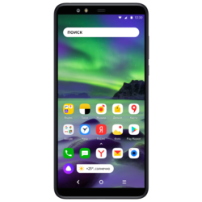
Яндекс.Станция - умная колонка для умного дома | 10448 | 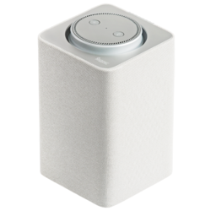
Умная розетка Яндекса, черный | 1190 | 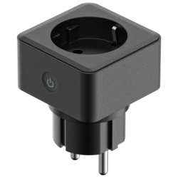
Яндекс.Модуль - медиаплеер с Алисой | 1990 | 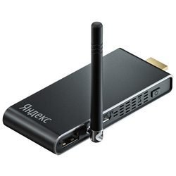
Умная розетка Яндекса, белый | 1030 | 